蜂后
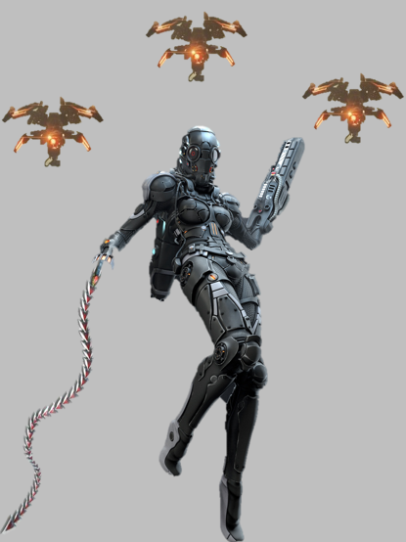
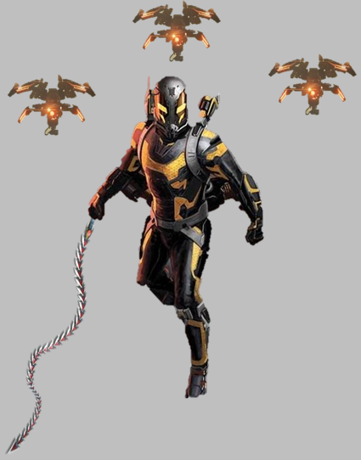
女王蜂

BOSS背景
辛西娅出生在一个动荡不安的贫民区，母亲因为家庭暴力早早去世，在她8岁那年，父亲也因为拖欠赌债被杀死。辛西娅从此成了孤儿，游荡在那充满暴力和犯罪的贫民窟街区中，挣扎求生。下层社会那残酷的环境让她获得了超越年龄的狡诈和生存技能，令她XXX “贤者团”将辛西娅身上的这些特质视为一种不可多得的才能，对她进行了长时间的秘密观察和评估，认为她是成为“贤者之眼”特工的绝佳人选，于是将她招募，对她进行了多方面的训练。 在此期间，辛西娅在情报工作方面表现出了过人的天赋，并且在智能无人机领域取得了博士头衔，发明了一种名为“工蜂”的无人机，帮助“贤者团”对各个城市实施监察布控。“贤者团”为此还专门建立一个被称为“蜂巢”的秘密地下设施，用以全局调控“工蜂”无人机，并将无人机所收集的情报汇总，换言之，“蜂巢”即是“贤者团”的情报机构，而辛西娅则是这个机构的最高负责人，代号“女王蜂”。 辛西娅之所以如此擅长情报监察，与其说是天赋，不如说是性格使然，这源于她幼年的不幸经历，贫民窟动荡险恶的环境，令她极度缺乏安全感，她也因此明白了一个道理，只有被自己掌控的事物，才是最安全的，因此她有着强烈的控制欲。而对于控制欲的追逐，令她成为了“女王蜂”。 辛西娅还自愿接受了强化项目，被改造成为一个半人半机械的生化人，成为了一个不折不扣的杀人机器。

武器：鞭刃“蜂蜇” |  | 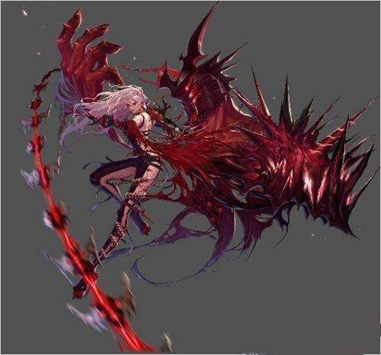 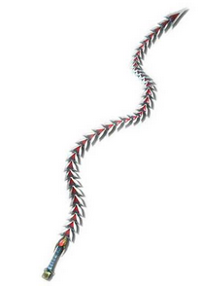 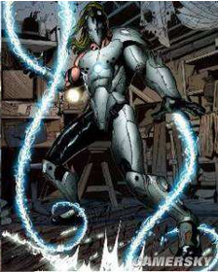 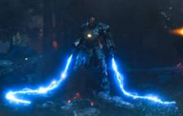

能够伸缩自如的软兵器，一截截的刃片酷似蜜蜂的腹节，尖端是如蜂尾般尖锐的钉刺。鞭刃的柄部置有电容器，能够使整条鞭刃通电，电流不但能够震慑对手，还能够麻痹对手，造成硬直。 该武器主要有两种攻击方式：突刺和抽打 进行突刺时，鞭刃曲直难料，能够以十分刁钻的角度攻击破绽，但前摇时间较长。 进行抽打鞭笞时，攻击范围极广，一旦施展开，可以挥舞得密不透风，但是连招结束后，后摇极长，并且抽打的攻击力偏弱。 。 主角在击败该BOSS之后，能够获得该武器。

招式

招式 | 描述 | 出招 | 示意图
疾风钻 | 该招式分为3段： 1、经过短暂蓄力后，将鞭刃舞成螺旋状，螺旋周围环绕剧烈的电流和劲风。 2、连续输入按键，可使螺旋持续旋转，对敌人造成连击，以及持续硬直。 3、螺旋持续旋转期间，输入对应按键，能够将鞭子抖直，将螺旋气劲向前方更远处突刺出去，并将敌人吹飞。 |  | 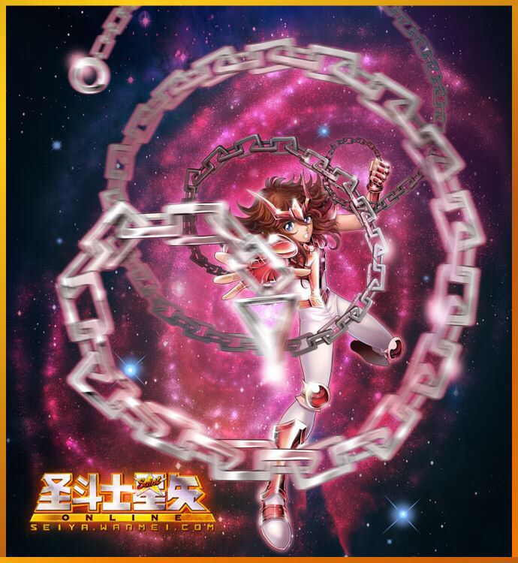 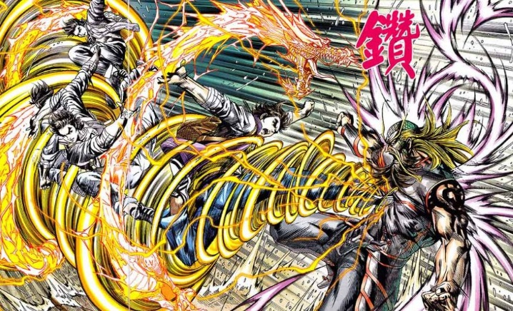
死亡钟摆 | 将鞭子缠住半空中的一台无人机，以无人机为绳索固定点，像荡秋千一样摆向敌人，对敌人造成踢击。 （该武器被主角获得后，主角能够配合猎鹰使出该招式）。 |  | 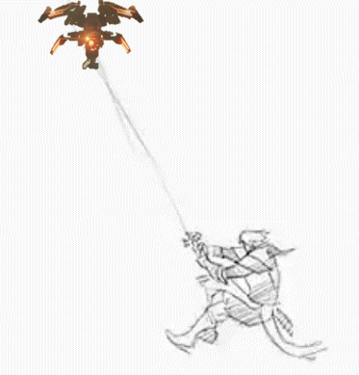
鞭刑 | 缠住一个敌人，并对其进行电击，电击期间，输入不同的操作，可将自己拉向敌人，或将敌人拉向自己。
荆棘之舞 |  |  | 